Пример
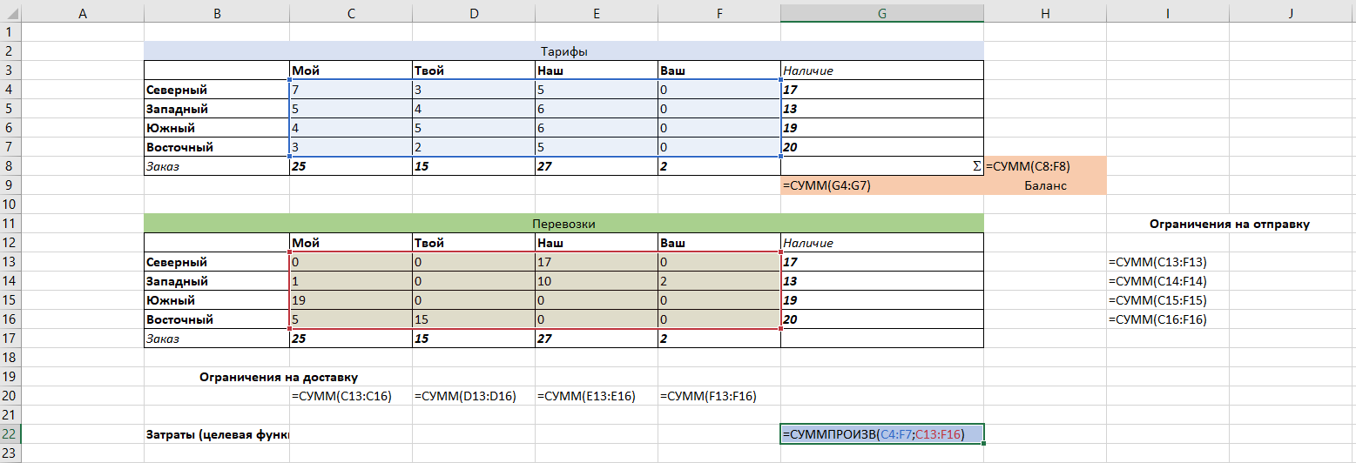
Разбор задачи: | https://ithub.bulgakov.app/lessons/44953
 |  |  | Тарифы
Регион | Мой | Твой | Наш | Ваш | Наличие
Северный | 7 | 3 | 5 | 0 | 17
Западный | 5 | 4 | 6 | 0 | 13
Южный | 4 | 5 | 6 | 0 | 19
Восточный | 3 | 2 | 5 | 0 | 20
Заказ | 19 | 14 | 22 | 0 |  | 55
 |  |  |  |  | 69 | Баланс

 |  |  | Перевозки |  |  |  | Ограничения на отправку
Регион | Мой | Твой | Наш | Ваш | Наличие |  | Странно Ограничения = Регион по строке
Северный | 0 | 0 | 0 | 17 | 17 |  | 17
Западный | 0 | 0 | 0 | 13 | 13 |  | 13
Южный | 0 | 0 | 0 | 19 | 19 |  | 19
Восточный | 0 | 0 | 0 | 20 | 20 |  | 20
Заказ | 0 | 0 | 0 | 69

Ограничения на доставку
Странно Ограничения = Заказ | 0 | 0 | 0 | 69

Затраты (целевая функция) |  |  |  |  | 0

